13-0923_FURO-S_두바이
FURO-S 6.0Ver Scratch 외 |  |  |  |  |  |  |  | 수신부서 | 담당 | 승인 | 발신부서 | 담당 | 승인

제품명 | FURO-S 6.0Ver | 작성일자 | 2013. 09.23 | 작성부서 | 설계생산팀 | 작성자 |  | 이상기 책임연구원
검토자 | 이강석 부장 |  |  | 배포처 | ● 설계 ●생산

출고 외관 검사: 특이 사항 없음
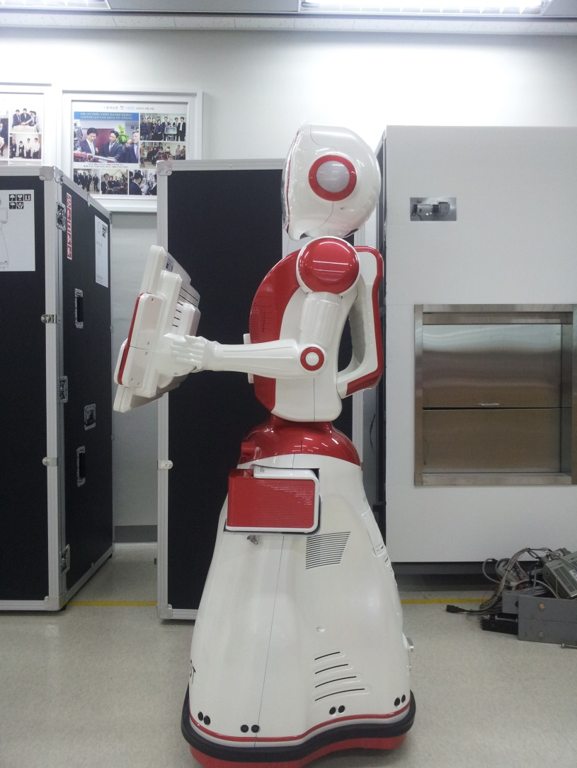
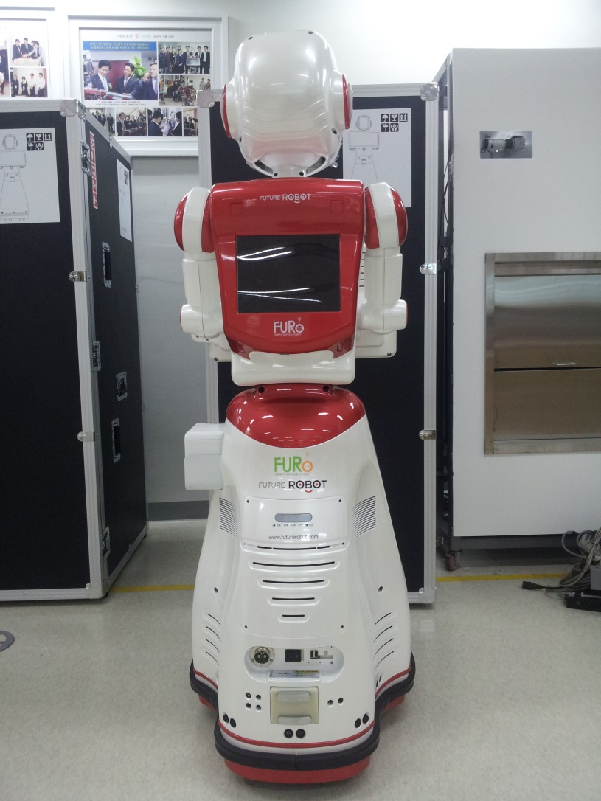
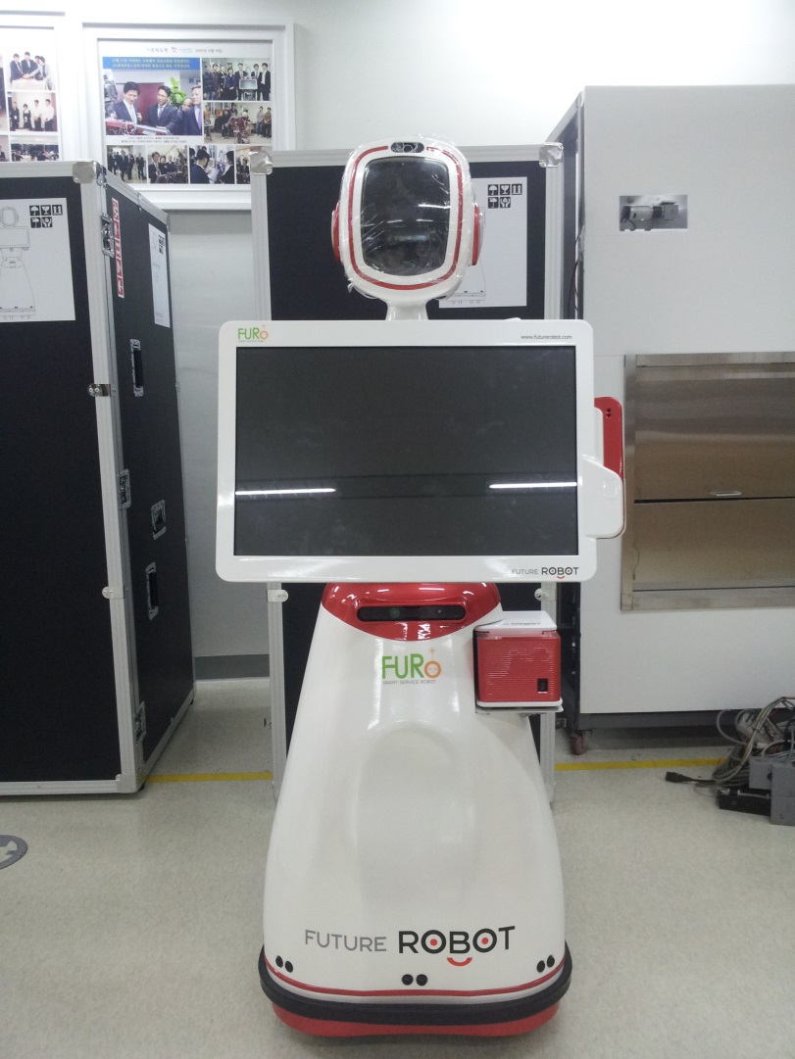
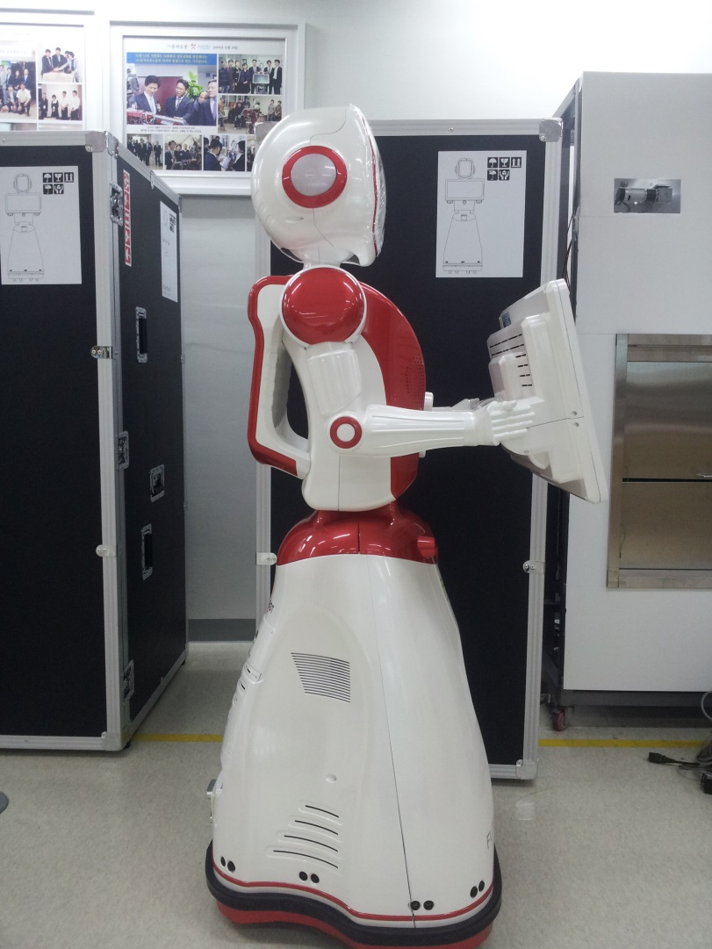

GAP

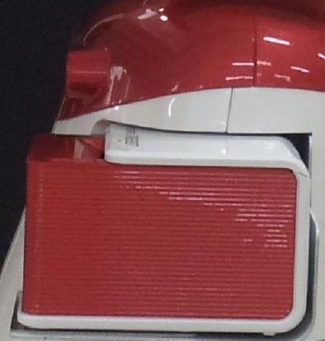

GAP

운송 완료 외관 검사 : 두바이 - Pos Printer Scratch 및 Case Gap 발생

 |  |  |  |  |  |  | 로봇 파손 조치 사항 및 대비 사항
 |  |  |  |  |  |  | 문제점 : - Pos Printer 상단부 Scratch : 캐리어 내부 이물 유입에 의한 Scratch추정 - 오른쪽 팔부위 이물 : 캐리어 폼 접착용 접착이물 추정 - Case Gap : 실리콘 금형 사용에 따른 설계 공차로 현상태 승인 사항임 (로봇별 Gap 부위 상이하며, Gap 편차 개선 현상태 불가함) 향후 조치 사항: - 로봇 포장시 중요부위 랩핑 처리후 포장 진행
Gap

Scratch

Gap

POS Printer Scratch 부

2013-0923
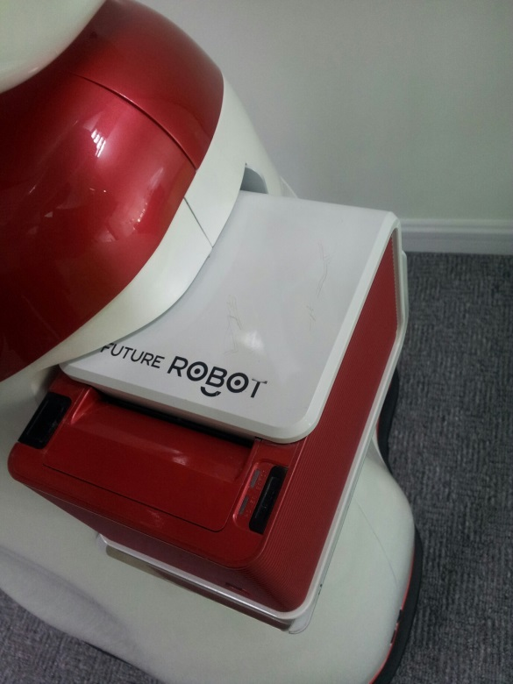
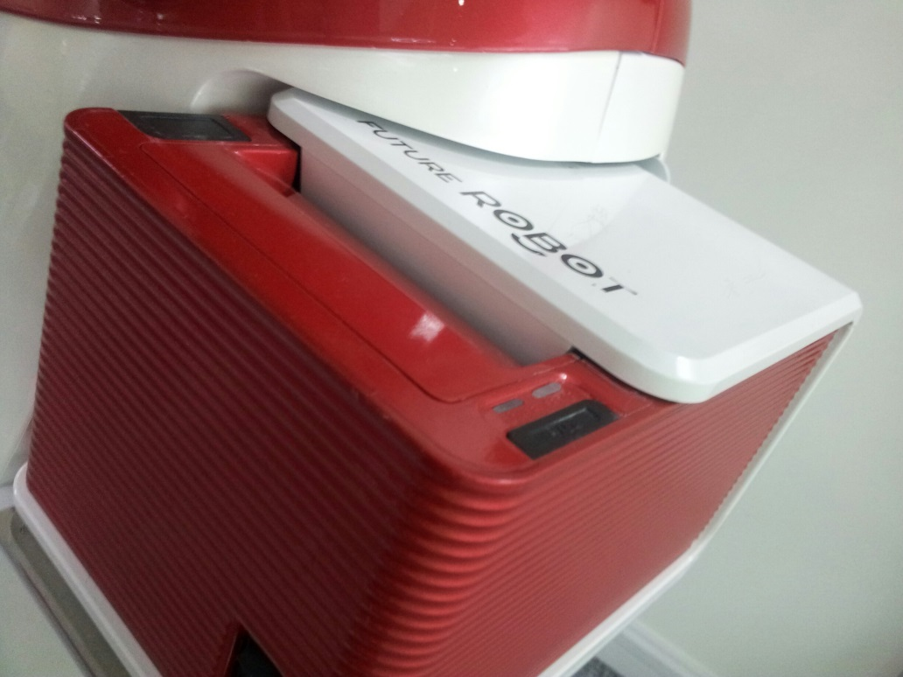
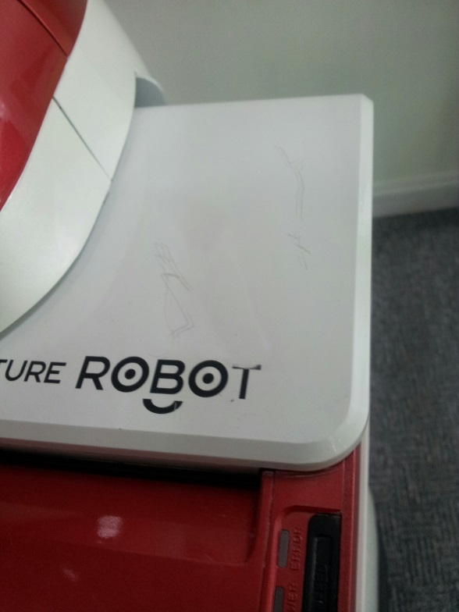

Case 부 Gap : 소량 제작에 따른 금형 정밀도 떨어짐(실리콘 금형 변형 외)에 의한 Gap 발생(출하시 확인사항으로 개선 불가 사항임)

2013-0923
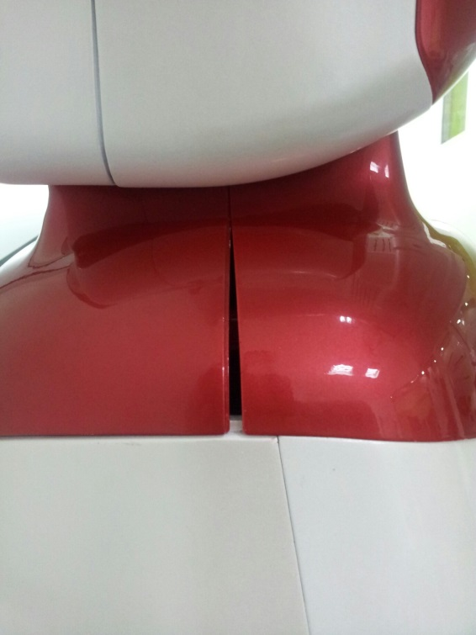
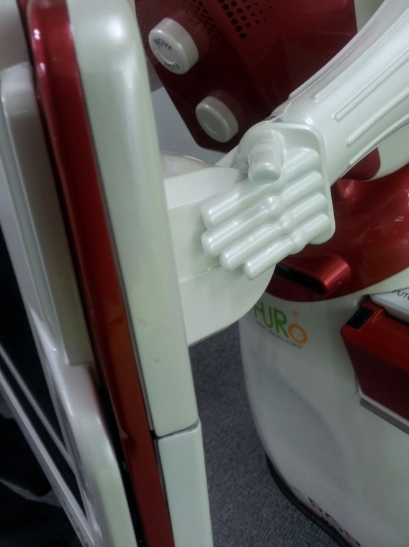
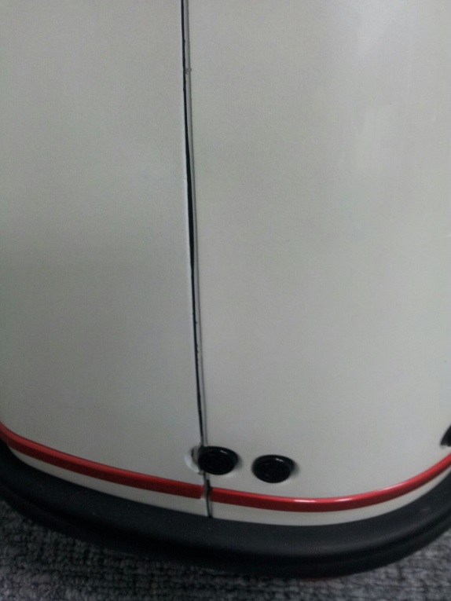

오른쪽 팔부위 이물

2013-0923
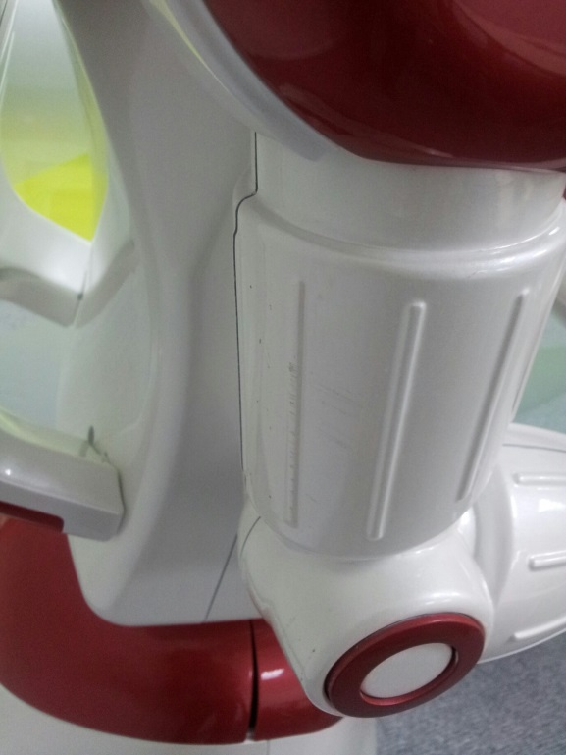

배포된 문서는 퓨처로봇의 자산이므로 불법유통시 관계법과 퓨처로봇 회사규정에 의해 처벌될 수 있습니다. (The distributed documents are completely properties of the FUTUREROBOT. The illegal distribution of these documents may result in the severe criminal penalties on the company's laws and the related laws.)

